Reflectance
HR990~1600nm HT590~900nm 分色镜, 45°
 | T (%)
544 | 92.58
545 | 92.53
546 | 91.28
547 | 89.34
548 | 87.16
549 | 85.11
550 | 83.57
551 | 82.67
552 | 82.63
553 | 83.32
554 | 84.57
555 | 86.16
556 | 87.79
557 | 89.07
558 | 89.72
559 | 89.66
560 | 89.06
561 | 88.1
562 | 87.25
563 | 86.64
564 | 86.46
565 | 86.55
566 | 86.98
567 | 87.69
568 | 88.61
569 | 89.75
570 | 90.99
571 | 92.2
572 | 93.3
573 | 94.07
574 | 94.38
575 | 94.21
576 | 93.66
577 | 92.91
578 | 92.22
579 | 91.76
580 | 91.73
581 | 92.02
582 | 92.67
583 | 93.43
584 | 94.12
585 | 94.66
586 | 94.9
587 | 94.9
588 | 94.74
589 | 94.54
590 | 94.49
591 | 94.53
592 | 94.67
593 | 94.87
...
 |  |  | 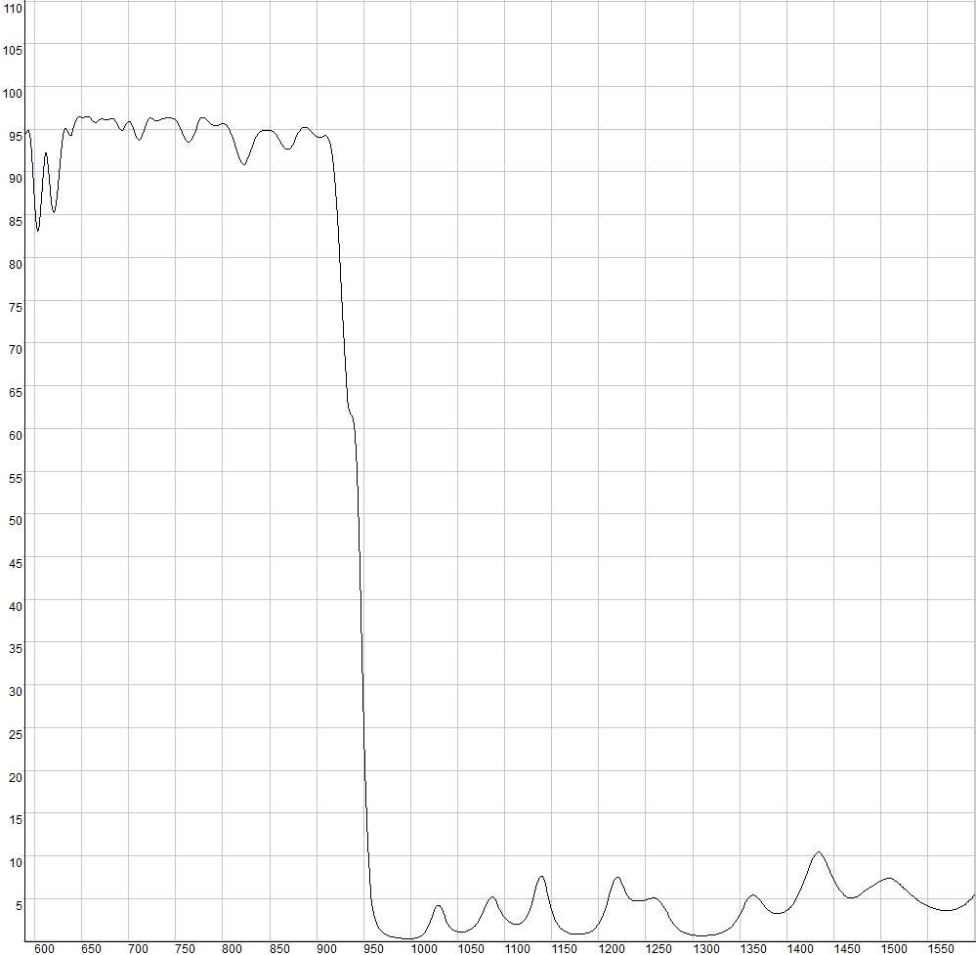
 | HR990~1600nm HT590~900nm 分色镜, 45°
 | Wavelength (nm) | T (%)
 | 544 | 92.58
 | 545 | 92.53
 | 546 | 91.28
 | 547 | 89.34
Product Raw Data | 548 | 87.16
HR990~1600nm HT590~900nm 分色镜, 45° | 549 | 85.11
 | 550 | 83.57
 | 551 | 82.67
免责声明：此处提供的数据仅供参考。不同批次的性能数据会有轻微变化。有关此数据的使用或可靠性的任何问题，请联系技术支持。 | 552 | 82.63
 | 553 | 83.32
 | 554 | 84.57
 | 555 | 86.16
 | 556 | 87.79
 | 557 | 89.07
 | 558 | 89.72
 | 559 | 89.66
 | 560 | 89.06
 | 561 | 88.1
材料石英，入射角45° 反射R>95%@990-1600nm 透射T>90%@590-900nm | 562 | 87.25
 | 563 | 86.64
 | 564 | 86.46
 | 565 | 86.55
 | 566 | 86.98
 | 567 | 87.69
 | 568 | 88.61
 | 569 | 89.75
 | 570 | 90.99
 | 571 | 92.2
 | 572 | 93.3
 | 573 | 94.07
 | 574 | 94.38
 | 575 | 94.21
 | 576 | 93.66
 | 577 | 92.91
 | 578 | 92.22
 | 579 | 91.76
 | 580 | 91.73
 | 581 | 92.02
 | 582 | 92.67
 | 583 | 93.43
 | 584 | 94.12
 | 585 | 94.66
 | 586 | 94.9
 | 587 | 94.9
 | 588 | 94.74
 | 589 | 94.54
 | 590 | 94.49
 | 591 | 94.53
 | 592 | 94.67
 | 593 | 94.87
 | 594 | 94.8
 | 595 | 94.35
 | 596 | 93.49
 | 597 | 92.12
 | 598 | 90.36
 | 599 | 88.39
 | 600 | 86.43
 | 601 | 84.78
 | 602 | 83.63
 | 603 | 83.08
 | 604 | 83.2
 | 605 | 84
 | 606 | 85.27
 | 607 | 86.82
 | 608 | 88.49
 | 609 | 90.06
 | 610 | 91.34
 | 611 | 92.2
 | 612 | 92.52
 | 613 | 92.26
 | 614 | 91.51
 | 615 | 90.38
 | 616 | 89.07
 | 617 | 87.76
 | 618 | 86.59
 | 619 | 85.76
 | 620 | 85.31
 | 621 | 85.25
 | 622 | 85.59
 | 623 | 86.25
 | 624 | 87.2
 | 625 | 88.38
 | 626 | 89.63
 | 627 | 90.96
 | 628 | 92.22
 | 629 | 93.32
 | 630 | 94.18
 | 631 | 94.75
 | 632 | 95.06
 | 633 | 95.06
 | 634 | 94.91
 | 635 | 94.67
 | 636 | 94.45
 | 637 | 94.28
 | 638 | 94.23
 | 639 | 94.32
 | 640 | 94.58
 | 641 | 94.89
 | 642 | 95.24
 | 643 | 95.62
 | 644 | 95.93
 | 645 | 96.16
 | 646 | 96.34
 | 647 | 96.42
 | 648 | 96.42
 | 649 | 96.4
 | 650 | 96.38
 | 651 | 96.36
 | 652 | 96.37
 | 653 | 96.41
 | 654 | 96.47
 | 655 | 96.48
 | 656 | 96.5
 | 657 | 96.49
 | 658 | 96.41
 | 659 | 96.31
 | 660 | 96.17
 | 661 | 96.04
 | 662 | 95.92
 | 663 | 95.83
 | 664 | 95.79
 | 665 | 95.78
 | 666 | 95.82
 | 667 | 95.88
 | 668 | 95.96
 | 669 | 96.05
 | 670 | 96.14
 | 671 | 96.19
 | 672 | 96.18
 | 673 | 96.18
 | 674 | 96.16
 | 675 | 96.09
 | 676 | 96.1
 | 677 | 96.06
 | 678 | 96.1
 | 679 | 96.14
 | 680 | 96.19
 | 681 | 96.21
 | 682 | 96.26
 | 683 | 96.23
 | 684 | 96.18
 | 685 | 96.07
 | 686 | 95.92
 | 687 | 95.73
 | 688 | 95.5
 | 689 | 95.26
 | 690 | 95.06
 | 691 | 94.91
 | 692 | 94.8
 | 693 | 94.8
 | 694 | 94.86
 | 695 | 95
 | 696 | 95.2
 | 697 | 95.42
 | 698 | 95.62
 | 699 | 95.79
 | 700 | 95.88
 | 701 | 95.91
 | 702 | 95.84
 | 703 | 95.65
 | 704 | 95.4
 | 705 | 95.11
 | 706 | 94.77
 | 707 | 94.44
 | 708 | 94.15
 | 709 | 93.93
 | 710 | 93.8
 | 711 | 93.76
 | 712 | 93.83
 | 713 | 93.99
 | 714 | 94.22
 | 715 | 94.49
 | 716 | 94.85
 | 717 | 95.17
 | 718 | 95.49
 | 719 | 95.79
 | 720 | 96.01
 | 721 | 96.16
 | 722 | 96.25
 | 723 | 96.29
 | 724 | 96.29
 | 725 | 96.23
 | 726 | 96.17
 | 727 | 96.06
 | 728 | 96.02
 | 729 | 96.01
 | 730 | 95.98
 | 731 | 95.96
 | 732 | 96
 | 733 | 96.06
 | 734 | 96.13
 | 735 | 96.17
 | 736 | 96.23
 | 737 | 96.25
 | 738 | 96.27
 | 739 | 96.31
 | 740 | 96.29
 | 741 | 96.3
 | 742 | 96.29
 | 743 | 96.31
 | 744 | 96.32
 | 745 | 96.3
 | 746 | 96.31
 | 747 | 96.27
 | 748 | 96.26
 | 749 | 96.2
 | 750 | 96.14
 | 751 | 96.02
 | 752 | 95.85
 | 753 | 95.68
 | 754 | 95.44
 | 755 | 95.2
 | 756 | 94.92
 | 757 | 94.65
 | 758 | 94.38
 | 759 | 94.13
 | 760 | 93.91
 | 761 | 93.69
 | 762 | 93.57
 | 763 | 93.49
 | 764 | 93.5
 | 765 | 93.55
 | 766 | 93.68
 | 767 | 93.82
 | 768 | 94.04
 | 769 | 94.29
 | 770 | 94.57
 | 771 | 94.88
 | 772 | 95.15
 | 773 | 95.47
 | 774 | 95.73
 | 775 | 95.94
 | 776 | 96.13
 | 777 | 96.28
 | 778 | 96.34
 | 779 | 96.37
 | 780 | 96.38
 | 781 | 96.32
 | 782 | 96.23
 | 783 | 96.11
 | 784 | 96
 | 785 | 95.9
 | 786 | 95.79
 | 787 | 95.68
 | 788 | 95.57
 | 789 | 95.5
 | 790 | 95.45
 | 791 | 95.39
 | 792 | 95.39
 | 793 | 95.41
 | 794 | 95.44
 | 795 | 95.45
 | 796 | 95.5
 | 797 | 95.55
 | 798 | 95.59
 | 799 | 95.63
 | 800 | 95.63
 | 801 | 95.65
 | 802 | 95.63
 | 803 | 95.58
 | 804 | 95.51
 | 805 | 95.38
 | 806 | 95.22
 | 807 | 95.05
 | 808 | 94.79
 | 809 | 94.55
 | 810 | 94.22
 | 811 | 93.91
 | 812 | 93.59
 | 813 | 93.2
 | 814 | 92.81
 | 815 | 92.45
 | 816 | 92.09
 | 817 | 91.76
 | 818 | 91.49
 | 819 | 91.25
 | 820 | 91.05
 | 821 | 90.94
 | 822 | 90.88
 | 823 | 90.87
 | 824 | 90.96
 | 825 | 91.09
 | 826 | 91.27
 | 827 | 91.5
 | 828 | 91.77
 | 829 | 92.07
 | 830 | 92.38
 | 831 | 92.68
 | 832 | 93
 | 833 | 93.31
 | 834 | 93.66
 | 835 | 93.89
 | 836 | 94.14
 | 837 | 94.3
 | 838 | 94.46
 | 839 | 94.58
 | 840 | 94.69
 | 841 | 94.76
 | 842 | 94.8
 | 843 | 94.86
 | 844 | 94.85
 | 845 | 94.87
 | 846 | 94.86
 | 847 | 94.86
 | 848 | 94.88
 | 849 | 94.87
 | 850 | 94.85
 | 851 | 94.86
 | 852 | 94.81
 | 853 | 94.75
 | 854 | 94.68
 | 855 | 94.58
 | 856 | 94.51
 | 857 | 94.38
 | 858 | 94.22
 | 859 | 94.07
 | 860 | 93.87
 | 861 | 93.66
 | 862 | 93.47
 | 863 | 93.29
 | 864 | 93.12
 | 865 | 92.96
 | 866 | 92.82
 | 867 | 92.72
 | 868 | 92.67
 | 869 | 92.65
 | 870 | 92.66
 | 871 | 92.72
 | 872 | 92.8
 | 873 | 92.96
 | 874 | 93.11
 | 875 | 93.29
 | 876 | 93.51
 | 877 | 93.71
 | 878 | 93.95
 | 879 | 94.18
 | 880 | 94.4
 | 881 | 94.62
 | 882 | 94.77
 | 883 | 94.89
 | 884 | 95.02
 | 885 | 95.15
 | 886 | 95.21
 | 887 | 95.22
 | 888 | 95.22
 | 889 | 95.18
 | 890 | 95.16
 | 891 | 95.07
 | 892 | 94.98
 | 893 | 94.87
 | 894 | 94.79
 | 895 | 94.67
 | 896 | 94.54
 | 897 | 94.44
 | 898 | 94.33
 | 899 | 94.22
 | 900 | 94.12
 | 901 | 94.07
 | 902 | 94.02
 | 903 | 94.01
 | 904 | 94.02
 | 905 | 94.05
 | 906 | 94.1
 | 907 | 94.15
 | 908 | 94.19
 | 909 | 94.23
 | 910 | 94.25
 | 911 | 94.19
 | 912 | 94.07
 | 913 | 93.85
 | 914 | 93.53
 | 915 | 93.09
 | 916 | 92.46
 | 917 | 91.66
 | 918 | 90.69
 | 919 | 89.51
 | 920 | 88.08
 | 921 | 86.49
 | 922 | 84.66
 | 923 | 82.68
 | 924 | 80.54
 | 925 | 78.29
 | 926 | 76
 | 927 | 73.74
 | 928 | 71.55
 | 929 | 69.47
 | 930 | 67.6
 | 931 | 65.96
 | 932 | 64.59
 | 933 | 63.51
 | 934 | 62.7
 | 935 | 62.17
 | 936 | 61.85
 | 937 | 61.63
 | 938 | 61.41
 | 939 | 61.07
 | 940 | 60.37
 | 941 | 59.18
 | 942 | 57.35
 | 943 | 54.84
 | 944 | 51.63
 | 945 | 47.78
 | 946 | 43.43
 | 947 | 38.66
 | 948 | 33.77
 | 949 | 29
 | 950 | 24.57
 | 951 | 20.55
 | 952 | 17.06
 | 953 | 14.03
 | 954 | 11.51
 | 955 | 9.5
 | 956 | 7.86
 | 957 | 6.51
 | 958 | 5.43
 | 959 | 4.56
 | 960 | 3.85
 | 961 | 3.29
 | 962 | 2.82
 | 963 | 2.43
 | 964 | 2.12
 | 965 | 1.86
 | 966 | 1.63
 | 967 | 1.45
 | 968 | 1.3
 | 969 | 1.17
 | 970 | 1.05
 | 971 | 0.96
 | 972 | 0.88
 | 973 | 0.8
 | 974 | 0.75
 | 975 | 0.69
 | 976 | 0.64
 | 977 | 0.6
 | 978 | 0.56
 | 979 | 0.53
 | 980 | 0.51
 | 981 | 0.49
 | 982 | 0.46
 | 983 | 0.44
 | 984 | 0.43
 | 985 | 0.41
 | 986 | 0.4
 | 987 | 0.39
 | 988 | 0.38
 | 989 | 0.37
 | 990 | 0.36
 | 991 | 0.27
 | 992 | 0.25
 | 993 | 0.26
 | 994 | 0.25
 | 995 | 0.25
 | 996 | 0.26
 | 997 | 0.28
 | 998 | 0.28
 | 999 | 0.28
 | 1000 | 0.3
 | 1001 | 0.31
 | 1002 | 0.31
 | 1003 | 0.34
 | 1004 | 0.35
 | 1005 | 0.37
 | 1006 | 0.4
 | 1007 | 0.4
 | 1008 | 0.45
 | 1009 | 0.48
 | 1010 | 0.53
 | 1011 | 0.58
 | 1012 | 0.64
 | 1013 | 0.72
 | 1014 | 0.83
 | 1015 | 0.97
 | 1016 | 1.14
 | 1017 | 1.35
 | 1018 | 1.58
 | 1019 | 1.82
 | 1020 | 2.07
 | 1021 | 2.34
 | 1022 | 2.63
 | 1023 | 2.94
 | 1024 | 3.26
 | 1025 | 3.55
 | 1026 | 3.81
 | 1027 | 4.03
 | 1028 | 4.16
 | 1029 | 4.22
 | 1030 | 4.21
 | 1031 | 4.14
 | 1032 | 3.99
 | 1033 | 3.79
 | 1034 | 3.52
 | 1035 | 3.26
 | 1036 | 2.97
 | 1037 | 2.68
 | 1038 | 2.43
 | 1039 | 2.2
 | 1040 | 1.98
 | 1041 | 1.83
 | 1042 | 1.68
 | 1043 | 1.58
 | 1044 | 1.46
 | 1045 | 1.37
 | 1046 | 1.32
 | 1047 | 1.26
 | 1048 | 1.2
 | 1049 | 1.16
 | 1050 | 1.12
 | 1051 | 1.11
 | 1052 | 1.09
 | 1053 | 1.09
 | 1054 | 1.09
 | 1055 | 1.09
 | 1056 | 1.09
 | 1057 | 1.11
 | 1058 | 1.13
 | 1059 | 1.15
 | 1060 | 1.18
 | 1061 | 1.21
 | 1062 | 1.26
 | 1063 | 1.31
 | 1064 | 1.39
 | 1065 | 1.45
 | 1066 | 1.53
 | 1067 | 1.61
 | 1068 | 1.72
 | 1069 | 1.83
 | 1070 | 1.97
 | 1071 | 2.1
 | 1072 | 2.29
 | 1073 | 2.48
 | 1074 | 2.69
 | 1075 | 2.92
 | 1076 | 3.17
 | 1077 | 3.41
 | 1078 | 3.68
 | 1079 | 3.94
 | 1080 | 4.21
 | 1081 | 4.46
 | 1082 | 4.68
 | 1083 | 4.87
 | 1084 | 5.02
 | 1085 | 5.1
 | 1086 | 5.16
 | 1087 | 5.16
 | 1088 | 5.1
 | 1089 | 4.99
 | 1090 | 4.83
 | 1091 | 4.66
 | 1092 | 4.45
 | 1093 | 4.22
 | 1094 | 4
 | 1095 | 3.76
 | 1096 | 3.55
 | 1097 | 3.33
 | 1098 | 3.14
 | 1099 | 2.96
 | 1100 | 2.8
 | 1101 | 2.66
 | 1102 | 2.52
 | 1103 | 2.42
 | 1104 | 2.32
 | 1105 | 2.24
 | 1106 | 2.18
 | 1107 | 2.12
 | 1108 | 2.08
 | 1109 | 2.03
 | 1110 | 2.01
 | 1111 | 1.99
 | 1112 | 1.99
 | 1113 | 2
 | 1114 | 2.01
 | 1115 | 2.04
 | 1116 | 2.06
 | 1117 | 2.11
 | 1118 | 2.17
 | 1119 | 2.25
 | 1120 | 2.33
 | 1121 | 2.45
 | 1122 | 2.56
 | 1123 | 2.71
 | 1124 | 2.9
 | 1125 | 3.11
 | 1126 | 3.35
 | 1127 | 3.66
 | 1128 | 4.02
 | 1129 | 4.43
 | 1130 | 4.89
 | 1131 | 5.32
 | 1132 | 5.79
 | 1133 | 6.21
 | 1134 | 6.6
 | 1135 | 6.94
 | 1136 | 7.25
 | 1137 | 7.47
 | 1138 | 7.59
 | 1139 | 7.63
 | 1140 | 7.57
 | 1141 | 7.39
 | 1142 | 7.12
 | 1143 | 6.79
 | 1144 | 6.39
 | 1145 | 5.97
 | 1146 | 5.52
 | 1147 | 5.06
 | 1148 | 4.59
 | 1149 | 4.15
 | 1150 | 3.74
 | 1151 | 3.36
 | 1152 | 3.03
 | 1153 | 2.73
 | 1154 | 2.47
 | 1155 | 2.24
 | 1156 | 2.05
 | 1157 | 1.87
 | 1158 | 1.72
 | 1159 | 1.59
 | 1160 | 1.47
 | 1161 | 1.38
 | 1162 | 1.29
 | 1163 | 1.21
 | 1164 | 1.15
 | 1165 | 1.1
 | 1166 | 1.05
 | 1167 | 1
 | 1168 | 0.96
 | 1169 | 0.93
 | 1170 | 0.91
 | 1171 | 0.88
 | 1172 | 0.86
 | 1173 | 0.85
 | 1174 | 0.83
 | 1175 | 0.82
 | 1176 | 0.82
 | 1177 | 0.82
 | 1178 | 0.81
 | 1179 | 0.81
 | 1180 | 0.83
 | 1181 | 0.84
 | 1182 | 0.85
 | 1183 | 0.86
 | 1184 | 0.88
 | 1185 | 0.91
 | 1186 | 0.93
 | 1187 | 0.95
 | 1188 | 0.97
 | 1189 | 1.02
 | 1190 | 1.06
 | 1191 | 1.11
 | 1192 | 1.17
 | 1193 | 1.23
 | 1194 | 1.29
 | 1195 | 1.38
...

